CollectiveAccess
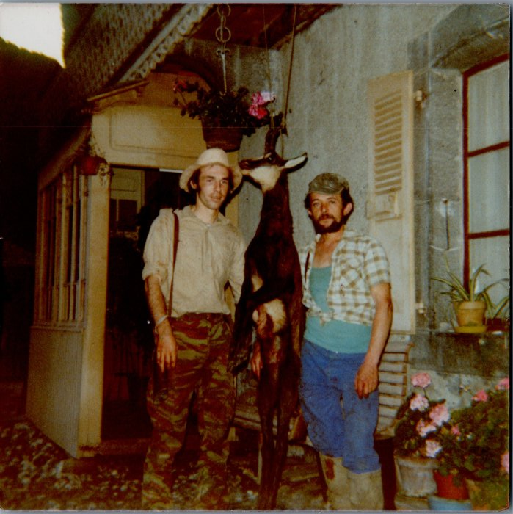
Image | Object | Description | Date
 | Retour de chasse au chamois d’André MOCCAND et Claude MOCCAND JACQUET (6-014) | Retour de chasse au chamois d’André MOCCAND et Claude MOCCAND JACQUET

